ehitustööd
LISA1. kortermaja abihoone remont-tööde kululoend, Karlova linnaosa, Tartu |  |  |  |  | 16.08.2024

 | Pakkumuse tabel

Kood | Kululiik | Maht | Ühik | Ühikuhinnad | Summa

Pakkumuse esitaja (pakkujal sisestada ettevõtte nimi): | …… OÜ
1 | Abihoone katuse ehitustööd. Soovitav on kohapeal olustikuga tutvuda. |  |  |  | € -

1 | Hoone ehitustööd |  |  |  | € -
100 | Rekonstrueerimist vajava kuuri katuseosa (ca 50m2, vt ka joonis 1 allpool) eemaldamine (sh olemasoleva ruberoidi, roovituse, sarikate eemaldamine). Ei sisalda materjalide äravedu ja utiliseerimist. | 1 | kmpl | € - | € -
102 | Katuse ehitustööd |  |  |  | € -
10201 | Sarika 50x100x4000mm paigaldamine. Materjal Tellija poolt ja pakkuda vaid ehitustöö. NB! Sarika pikkus on antud orienteeruv ja täpsustub kohapeal. | 20 | tk | € - | € -
10202 | Roovituse 22x100mm paigaldamine. Lauavahe 200mm. Materjal Tellija poolt ja pakkuda vaid ehitustöö. | 50 | m2 | € - | € -
10203 | OSB materjali paigaldamine roovitusele. Materjal Tellija poolt ja pakkuda vaid ehitustöö. | 50 | m2 | € - | € -
10204 | Katuse ruberoidmaterjali paigaldamine (kuumpaigaldus). Materjal Tellija poolt ja pakkuda vaid ehitustöö. | 51 | m2 | € - | € -
10205 | Räästaliistude paigaldamine (tsingitud terasplekist liistud Tellija poolt olemas). Materjal Tellija poolt ja pakkuda vaid ehitustöö. | 30 | jm | € - | € -
10206 | Kuuri esiküljel telliskivipostide pealmise osa osaline eemaldamine ja uuesti ladumine. Telliskiviposti ja alumise puittalade vöö vahele ruberoidist hüdroisolatsioonikihi paigaldamine. Posti sidumine kuuri puitkonstruktsiooniga. Posti ladumiseks terved kasutuskõlblikud telliskivid Tellija poolt olemas. Materjal Tellija poolt ja pakkuda vaid ehitustöö. | 9 | kmpl | € - | € -
10207 | Kinnitusvahendid (kruvid jms) | 1 | kmpl | € - | € -
113 | ... | 1 | kmpl | € - | € -
KOKKU |  |  |  |  | € -
Käibemaks 22% |  |  |  |  | € -
Kokku käibemaksuga |  |  |  |  | € -

 | Märkused:
1 | Pakkumus esitada käesoleva tabeli vormil. Hinnapakkumise tegijal ehitustööde kululoendi mahud objektil üle kontrollida. Hinnapakkumise järgseid mahtude täpsustusi ja pretensioone ei arvestada. Tellija poolt elekter.
2 | Käesolevaga kinnitab Pakkuja, et korraldab hinnatabelis märgitud tööd 2 kuu jooksul alates vastava kokkuleppe sõlmimisest.
3 | Kõik kinnitusvahendid (naelad, kruvid jms) on Ehitaja/Töövõtja poolt.
 | Joonis 1. Remonti vajava katusega kuuri orienteeruv mõõt asendiplaanil:
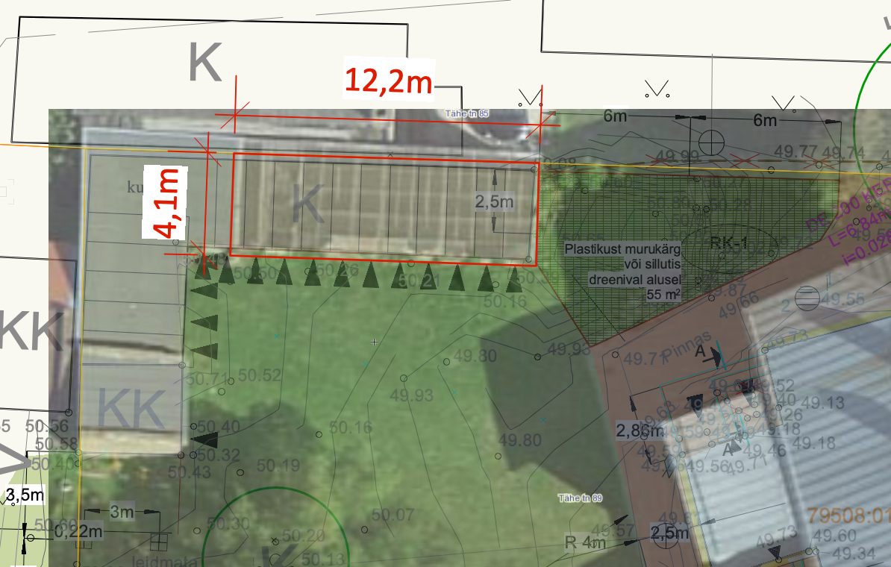

 | Foto olemasolevast puukuurist.
